Sheet1
Номер |  | Название | Статус | Коментарий | Изображние

1 |  | Запуск программы ForwardTest.exe | passed
2 |  | Наличие транспортного средства | passed
3 |  | Управление реалезовано стрелочками на клавиатуре | passed
4 |  | Дорога имеет по 1 полосе в каждую сторону | failed | В каждом направлении дорога имеет по 2 полосы | 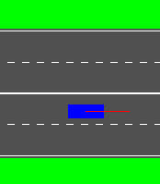
5 |  | Наличие сплошной линии разметки с разрывами | failed | При снятии галочки "Строка состояния", линия становится двойной | 

6 | Контроль ПДД
 | a | Выезд на полосу встречного движения | passed
 | b | Пересечение сплошной линии разметки | failed | Можно развернуть машину через сплошную линию, уменьшая угол поворота вручную | 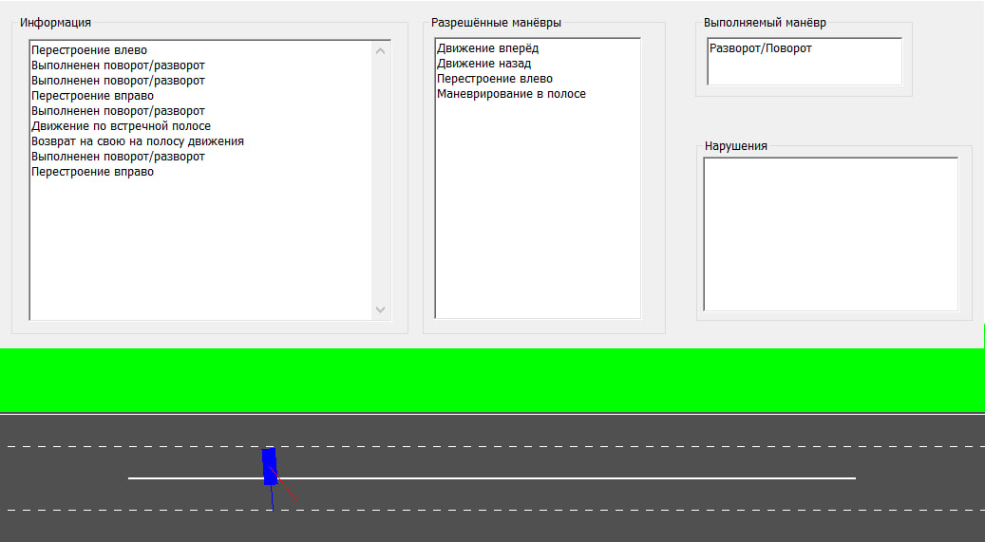 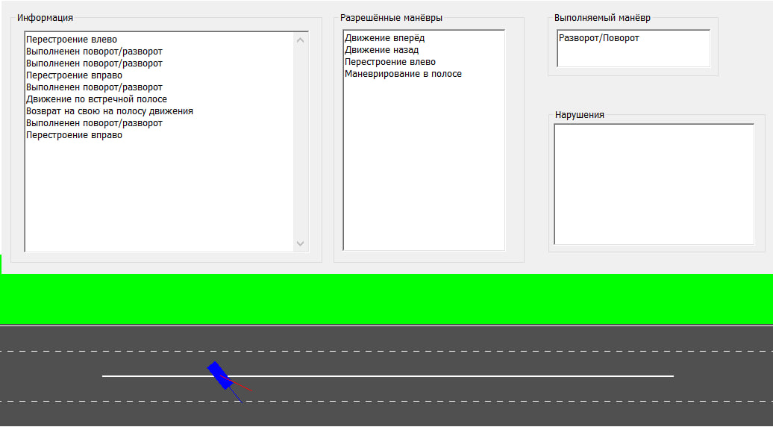 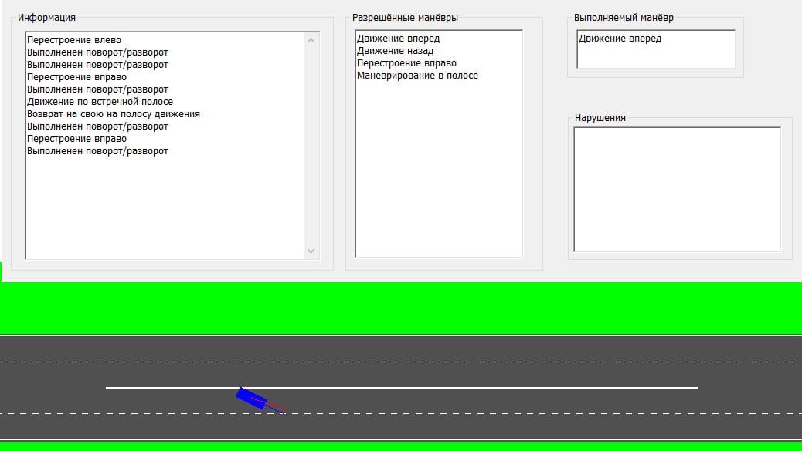
 | c | Разворот на разрыве задним ходом | failed | Не считает за нарушение
 | d | Движение по линии разметки | failed | Не считает за нарушение | 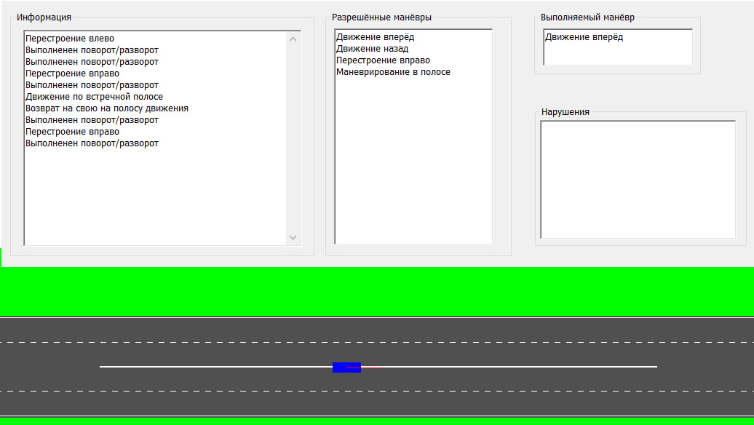
7 | Сообщения
 | a | Сообщение о нарушении | passed
 | b | Сообщение о совершении разворота и успешном завершении | passed
 | c | Выведение нескольких сообщений одновременно | passed
8 |  | Интерфейс
 | a | Корректность интерфейса | failed | Отсутствует скроллбар в поле "Нарушения" | 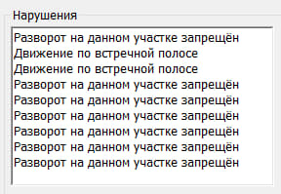
 | b | Правильное отображение всех текстовых сообщений | failed | При движении задним ходом в поле "Выполняемый манёвр" указывает "Движение вперед"
 | c | Общий вид |  | Не пропорциональные размеры информационного окна и макета дороги.Дорогу нужно сделать крупнее | 